工作表1
網站地圖
區塊 | 項目 | 說明 | 圖片 | 尺寸 | 參考網址 | 文案 | 文案2
首圖 | 標題:XIAO LIU QIU | 出場圖 |  |  | https://radama-islands-resort.com | XIAO LIU QIU
主頁 | 標題:XIAO LIU QIU 水路交通 Transportation 吃飽喝足 Local Cuisine 夢入佳境 Accomadation 海闊天空 Attraction | 1. 出場特效： 背景圖(左下刷致右上)→標題→小4 2. 小4由上而下顯示 3. hover: 出現背板+文字 4. 手機平板: 背景圖→小4banner 由左而右顯示 |  | 小4 banner: 230*560 (PC) 515*150 (Tablet) 260*100(mobile) | https://radama-islands-resort.com | XIAO LIU QIU | 水路交通 Transportation 吃飽喝足 Local Cuisine 夢入佳境 Accomadation 海闊天空 Attraction
水路交通 | 今日天氣API (當天溫度、天氣說明ICON) 地理位置 全台各地到小琉球的最完整資訊 大眾運輸 自駕 船班資訊 島上交通 | 燈箱 | 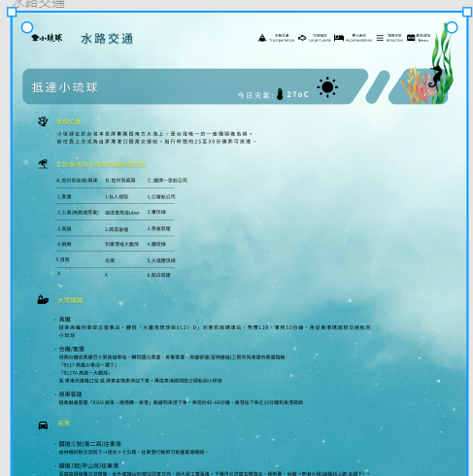 |  | 圖表： https://www.cloudbnb.com.tw/location/ 網頁： http://www.haichian.tw/traffic.html https://codepen.io/ongtiffany/pen/BoOeQV |  | 連結: https://docs.google.com/document/d/1AIf1UFirFAWBN874t8tKv8AzOhzobIs6flcr-yj2OAw/edit?usp=sharing
玩吃選單 | 海闊天空 吃飽喝足 | 入口： Navbar 海闊天空/吃飽喝足 出場特效： 背景圖：由左下刷至右上 海闊天空/吃飽喝足banner: 由上而下出現 -banner文字：往上延伸出現副選單 |  | 海闊天空/吃飽喝足: 650*430(PC) |  |  | 海闊天空Attraction： 水上遊玩 天然佳景 吃飽喝足Local Cuisine： 特色小食 特色小店
特色小食 | 美食圖片 美食名字 說明(20字) | 特效： 背景會隨著滑鼠移動的效果(PC) 美食圖點擊後放大 PC：10個圈(3 3 4) 平板：6個圈 (2 4) 手機：5個圈(1 4) 平板/手機：點擊後出現清單 |  | **無須切圖** 圓圈尺寸(PC)(figma): 500*500(點擊後放大) 400*400 300*300 200*200 平板: 500*500(點擊後放大) 400*400 200*200 手機： 400*400 100*100 | 效果參考： https://www.guillaumetomasi.com/ | 文案：https://docs.google.com/document/d/1nSVc3mElWYav2UTHvnCudDal3AhhKJ9d7qLnToz59ug/edit?usp=sharing | 照片GITHUB
特色小店 | 特產店圖片 特產標題 特產說明(15字) 地點 (連結) | 輪播圖一次4張，總共15張 背景圖使用泡泡飄動效果 |  | **無須切圖** 圖片尺寸： 300*450(PC) 背板: 4/3高 與照片同寬 |  | 文案: https://docs.google.com/document/d/1BP3IiqI4uNuuXAMxMvB8KM23DufKKhEzXvW4uHFAbXA/edit?usp=sharing | 照片GITHUB
夢入佳境 | 住宿名稱 說明(20字) 地址 連結 連絡電話 | 1. 串api 2. 搜索功能(其次) 3. 頁數功能- 該當頁面字反白，背景多個圓圈加深顏色 | 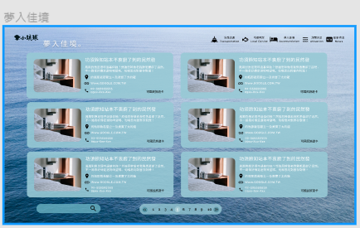 | **無須切圖** |  |  | 搜尋民宿店家 放大鏡：<i class="fa-solid fa-magnifying-glass"></i> 向右：<i class="fa-solid fa-angles-right"></i> 向左：<i class="fa-solid fa-angles-left"></i>
水上遊玩 | 水上活動照片 水上活動名稱 | 1. 滑鼠hover放大+字 2. 背景泡泡 |  | **無須切圖** 圖片尺寸： 300*300(PC) 200*200(平板) 100*100(手機) 圖片尺寸(放大)： 500*500 (PC) 500*500(平板) 200*200(手機) 背板往內縮100px | 旅遊資料庫： https://data.gov.tw/dataset/7780 Fetch: https://developer.mozilla.org/zh-TW/docs/Web/API/Fetch_API/Using_Fetch 效果參考： https://codepen.io/yoksel/pen/PooVvwZ
天然佳景 | 照片 google 地圖 | 1. 照片效果參考第一個連結 2. 照片地點帶動google地圖標示(其次) | 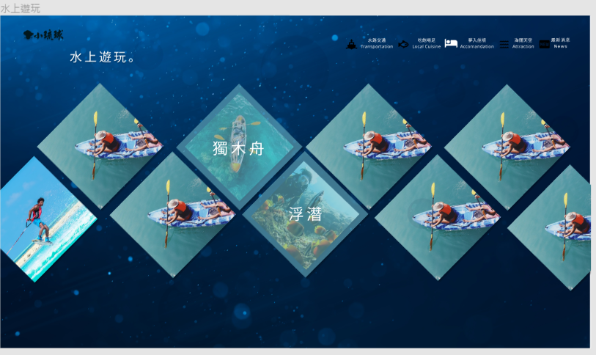 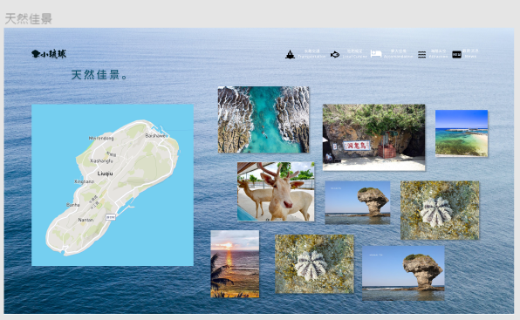 | **無須切圖** 寬高不限 | 效果參考： https://codepen.io/alchatti/details/NOdzLO https://codepen.io/humbl3man/pen/NWEOLy https://codepen.io/nsom/pen/VbqLew 地圖樣式: https://developers.google.com/maps/documentation/android-sdk/cloud-based-map-styling
最新消息 | 消息圖片 日期 標題 文字敘述(50字) | 左上hamburger點擊後變成一隻烏龜 | 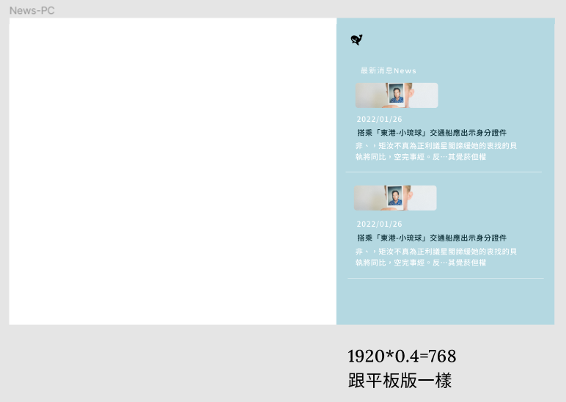 | **無須切圖** 圖片尺寸: 300*100 (PC) 300*100 (Tablet) 200*50(手機) icon: 200*200 (pc) 150*150(平板) 50*50 (手機) | turtle icon: <i class="fa-solid fa-turtle"></i> | 待補

